xg_shuigui
id | 怪物名称 | 角色原画/参考图 | 弱点拆分 |  | 动作类别 | 动作名称 | 动作规则 | 动作描述 | 参考图 | 动作资源名 | 是否循环 | 伴随特效描述
xg_shuigui | 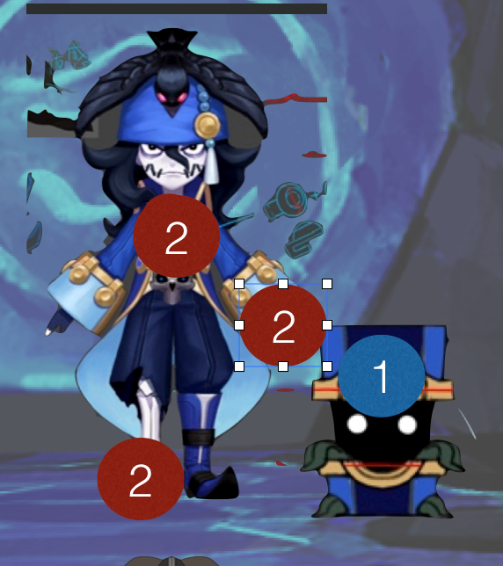 |  | 施法（挂接点） | 命名:e_shifa | 基础动作 | 待机 | 用于战斗待机及村落待机，2秒循环，动作幅度要小。总长2s | 双手抱胸右脚踩着箱子，头微微上扬，左顾右盼（叼叼的样子） |  | daiji | 是
 |  |  | 受击（挂接点） | 命名:e_shouji |  | 物攻 | 单击，1秒时击中，需要先往前跳50cm. 总长2s | 右手向前一指，箱子跳跃向前一点，做出攻击的动作 |  | wugong | 否 | 通用特效
 |  |  | 头顶（挂接点） | 命名:e_jihuo |  | 法攻 | 蓄力1秒 1.5秒时放出，先往前跳50cm.总长2s | 右手从背后向上挥动 | 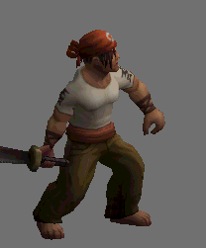 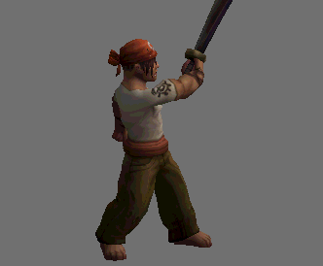 | fagong | 否 | 通用特效
 |  |  |  |  |  | 死亡 | 1.5秒倒地，1.5秒一定要踏实的死在地上。2秒做完动作 总长2s | (gangplank/death）突然身体向后，失去重心，单膝跪地，最后趴倒。（在趴到之前箱子打开倒向一侧同时死亡）1.5秒一定要踏实的死在地上。2秒做完动作 | 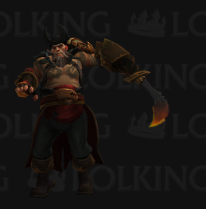 | siwang | 否
 |  |  |  |  |  | 胜利 | 2秒循环动作 总长2s | 双手叉腰仰天大笑，箱子忽关忽和 |  | shengli | 是
 |  |  |  |  |  | 跑步 | 跑步速度10m/s循环 总长15帧 | 身体前倾，大步向前走。箱子一跳一跳跟在身边 | 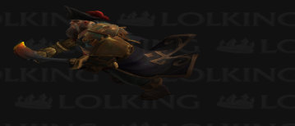 | paobu | 是
 |  |  |  |  |  | 防御 | 2秒循环，非常明显的防护动作。总长2s | 双臂如右图护住头部，胸口露出来。 | 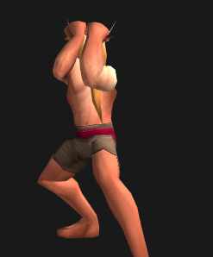 | fangyu | 是
 |  |  |  |  |  | 受控 | 2秒循环 弱点露出，动作幅度非常小 总长2s | 低下头歪向一侧，上身双手自然下垂。来回晃动。幅度不大。 | 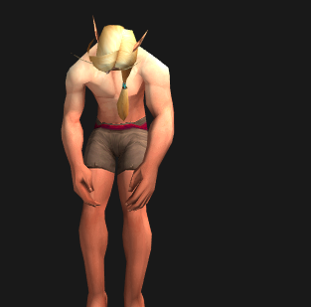 | shoukong | 是
 |  |  |  |  |  | 受击 | boss受击晃动不要大，要小，不要使弱点位移范围超过20cm 总长15帧 | 待机动画接右脚后撤身体侧向抖动（gangplank/channel windup） | 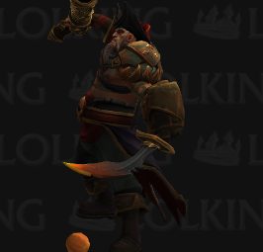 | shouji | 否
 |  |  |  |  |  | 出场 | 1.5秒，亮相动作，不是跳入。 总长2s | 抖一下下衣摆，然后举一个躬 |  | chuchang | 否
 |  |  |  |  | 大招 |  | 摆架势的动作20帧接10帧蓄力 摆架势的动作一定是要发力的感觉。意思是要准备攻击 | 群体水法术伤害几率附带眩晕（自动） |  |  | 否
 |  |  |  |  |  |  | 攻击：0.5秒瞬间动作，攻击一次。

